Introduction
Directive SVGW F5 pour les essais d'étanchéité et de résistance sur les réseaux de chaleur à distance, de froid à distance et d'anergie
Procès-verbaux d'essai types
Annexe 4 à la Directive F5
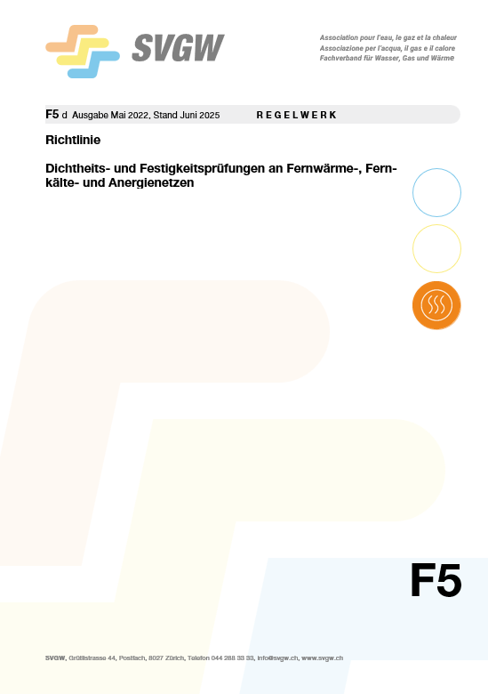
 | 1. Introduction

 | Les présents procès-verbaux d'essai types sont publiés en complément de la Directive SVGW F5.
 | Ils servent à l'application pratique des procédures décrites dans la directive.

 | Les procès-verbaux d'essai types sont publiés au format Excel non protégé.
 | Ils donnent ainsi à l'utilisateur la plus grande flexibilité possible pour les adpater aux exigences,
 | à savoir aux déroulements opérationnels et aux processus de l'entreprise concernée.

 | 2. Aperçu du contenu: protocoles d'essai types

 | 7 | Essai d'étanchéité
 | 7.1 | Essai à l'air comprimé |  | → Procès-verbal d'essai type 1
 | 7.2 | Lunette à vide |  | → Procès-verbal d'essai type 1
 | 7.3 | Essai à la pression de service |  | → Procès-verbal d'essai type 1
 | 9 | Essai de résistance
 | 9.1 | Essai de résistance |  | → Procès-verbal d'essai type 1
 | 10 | Essai combiné d'étanchéité et de résistance
 | 10.2 | Procédure normale |  | → Procès-verbal d'essai type 2
 | 10.3 | Procédure par contraction |  | → Procès-verbal d'essai type 3
 | 10.4 | Procédure d'essai pour tuyaux ondulés en acier inoxydable |  | → Procès-verbal d'essai type 4

 | 3. Aperçu du contenu: procédures d'essai selon Directive SVGW F5

 | Essais d'étanchéité et de résistance pour les réseaux thermiques |  | 7 Essais d'étanchéité |  |  | 9 Essai de résistance | 10 Essais combinés d'étanchéité et de résistance
 |  |  | 7.1 Essai à l'air comprimé | 7.2 Lunette à vide | 7.3 Essai de pression de service | 9.1 Essai de résistance | 10.2 Procédure normale | 10.3 Procédure par contraction | 10.4 Tuyaux ondulés en acier inox
 | Convient aux essais par tronçon |  | X | X | X | X | - | - | -
 | Matériau | - Tuyaux en acier soudés (y c. KMR) | X | X | X | X | X | - | -
 |  | - Tuyaux en fonte ductile | - | - | X | - | X | - | -
 |  | - Tuyaux en PE | - | - | X | - | X | X | -
 |  | - Tuyaux en PE-X | - | - | X | - | X | X | -
 |  | - Tuyaux ondulés en acier inoxydable | X | - | X | X | - | - | X
 | Fluide d'essai |  | - air - solution moussante | - air - solution moussante | eau (exploitation) | eau | eau | eau | eau
 | Pression d'essai |  | 0,2 à 0,5 bar | -0,8 à -0,5 bar | pression de service (OP) | 1,5 x PN | - 1,5 x PN - 1,5 x MDP ou MDP + 5 bar | - 1,5 x MDP ou MDP + 5 bar | - 1,5 x PN
 | Température d'essai |  | froid | froid | température de service (OT) | froid | froid | froid | froid
 | Evaluation de l'essai |  | aucune trace de mousse | aucune trace de mousse | aucune fuite d'eau | pas de défaut de matériau | pas de défaut de matériau et pas de perte de pression trop élevée | pas de défaut de matériau et pas de perte de pression trop élevée | pas de défaut de matériau et pas de perte de pression trop élevée

Procès-verbal d'essai type 2
 |  | Procès-verbal d'essai type 2 |  |  |  |  | Directive F5
Chaleur à distance / Froid à distance / Anergie |  |  |  |  | V1.1 |  | Édition novembre 2025

Procès-verbal d'essai d'étanchéité et de résistance: procédure normale
 |  |  |  |  |  |  | selon chap. 10.2

1. Projet et tronçon d'essai

 | Maître d'ouvrage/ |  |  |  | Rue / adresse:
 | propriétaire:

 | Entreprise de tuyauterie: |  |  |  | Localité:

 | Réseau de chaleur à distance: |  |  |  | Date:

 | Tronçon de réseau: |  |  |  | Responsable de l'essai:

2. Données sur le tronçon d'essai

 | Matériau des conduites 1) |  |  |  | Hauteur du point haut
 |  |  |  |  | altitude

 | Diamètre |  |  |  | Hauteur du point bas
 | DN |  |  |  | altitude

 | Longueur de la conduite |  |  |  | Différence de hauteur
 | L en m |  |  |  | Point haut au point bas en m

 | Pression nominale |  |  |  | Hauteur du point de mesure
 | o PN / o SDR |  |  |  | altitude

 | Volume d'eau pour |  |  |  | Différence hauteur Δhpb - Pt.
 | l'essai en l |  |  |  | de mesure au point bas en m

 | Débit de remplissage |  |  |  | Hauteur du point de
 | en l/s |  |  |  | remplissage, altitude

 | 1): Matériau des conduites |  | KMR - tuyaux pré-isolés |  | AC - acier |  | PE - polyéthylène
 |  |  | FD - fonte ductile |  | WR - tuyau ondulé en acier inoxydable |  | PE-X - polyéthylène réticulé

3. Paramètres d'essai

 | Pression nominale PN resp. |  |  |  | Température ambiante
 | Max. Design Pressure MDP |  |  |  | au début de l'essai en °C

 | Pression d'essai STP |  |  |  | Température de l'eau au
 | au point de mesure en bar |  |  |  | début de l'essai en °C

 | Pression au point bas du |  |  |  | Différence de température
 | tronçon d'essai en bar |  |  |  | ambiante et eau au début
 |  |  |  |  | de l'essai en °C
 | Pression au point haut du
 | tronçon d'essai en bar

4. Instruments

 | Fabricant et numéro de série |  |  |  | Certificat d'étalonnage
 | du manomètre |  |  |  | du manomètre valable? [O/N]

5. Exécution
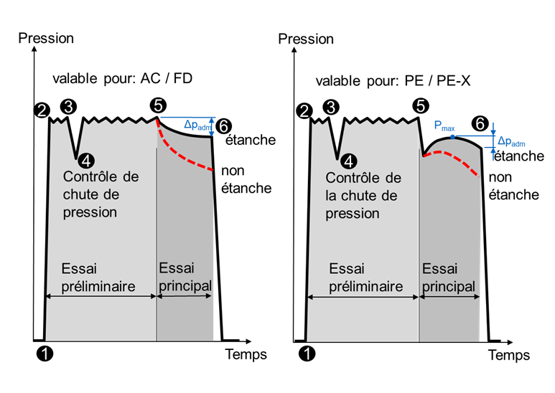
❶ | Début mise sous pression | :
 | Heure hh:mm

❷ | Début phase de maintien | :
 | Heure hh:mm

❷ | Pression d'essai
 | en bar

❸ | Essai par chute de pression
 | Pression de départ en bar

❹ | Essai par chute de pression
 | Pression finale en bar

 | Baisse de pression ❸→❹
 | entre 1 … 3 bar [O/N]

 | Δvadm calculée ❸→❹ |  |  | ❻ | Fin de l'essai principal | :
 | selon formule (2) en ml |  |  |  | Heure hh:mm

 | Δvm mesurée ❸→❹ |  |  |  | Chute de pression admissible
 | en ml |  |  |  | Δpadm selon tab. 4, 5 en bar
 |  |  |  |  | resp. selon tab. 6 en bar/h
 | Essai par chute de pression
 | réussi? Δvm ≤ Δvadm [O/N]

❹ | Rétablissement STP | : |  |  | Chute de pression Δp, mesurée
 | Heure hh:mm |  |  |  | en bar resp. bar/h

❺ | Début de l'essai principal | : |  |  | Essai d'étanchéité réussi?
 | Heure hh:mm |  |  |  | Chute de pression ≤ Δpadm [O/N]

5. Confirmation des résultats d'essai

 | Lieu: |  |  |  | Date:

 |  |  |  |  | Signature: représentant de
 |  |  |  |  | l'entreprise de tuyauterie

 | Signature: contrôleur |  |  |  | Signature: représentant du
 |  |  |  |  | maître d'ouvrage/propriétaire

Procès-verbal d'essai type 3
 |  | Procès-verbal d'essai type 3 |  |  |  | Directive F5
Chaleur à distance / Froid à distance / Anergie |  |  |  |  | V1.1 | Édition novembre 2026

Procès-verbal d'essai d'étanchéité et de résistance: procédure par contraction (PE, PE-X)
 |  |  |  |  |  | selon chap. 10.3

1. Projet et tronçon d'essai

 | Maître d'ouvrage/ |  |  |  | Rue / Adresse:
 | propriétaire:

 | Entreprise de tuyauterie: |  |  |  | Lieu:

 | Réseau de chaleur à distance: |  |  |  | Date:

 | Tronçon de réseau: |  |  |  | Responsable de l'essai:

2. Données sur le tronçon d'essai

 | Matériau des conduites 1) |  |  |  | Hauteur du point haut
 |  |  |  |  | altitude

 | Diamètre |  |  |  | Hauteur du point bas
 | DN |  |  |  | altitude

 | Longueur de conduite |  |  |  | Différence de hauteur
 | L en m |  |  |  | Point haut au point bas en m

 | Pression nominale |  |  |  | Hauteur du point de mesure
 | SDR |  |  |  | altitude

 | Volume d'eau |  |  |  | Différence hauteur Δhpb - Pt.
 | pour l'essai en l |  |  |  | de mesure au point bas en m

 | Débit de remplissage |  |  |  | Hauteur du point de
 | en l/s |  |  |  | remplissage, altitude

 | 1): Matériau des conduites |  | PE - Polyéthylène |  | PE-X - polyéthylène réticulé

3. Paramètres d'essai

 | Max. Design Pressure MDP |  |  |  | Température ambiante au
 |  |  |  |  | début de l'essai en °C

 | Pression d'essai STP |  |  |  | Température de l'eau au
 | au point de mesure en bar |  |  |  | début de l'essai en °C

 | Pression au point bas |  |  |  | Différence de température
 | du tronçon d'essai en bar |  |  |  | ambiante et eau au début
 |  |  |  |  | de l'essai en °C
 | Pression au point haut
 | du tronçon d'essai en bar

4. Instruments

 | Fabricant et numéro de série |  |  |  | Certificat d'étalonnage du
 | du manomètre |  |  |  | manomètre valable? [O/N]
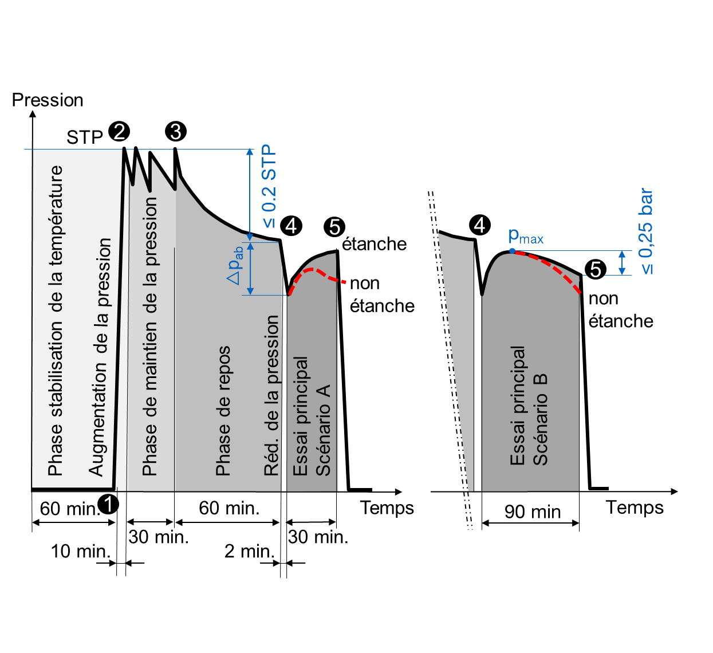

5. Exécution

 | Durée de la phase de prép.
 | respectées (min. 60')? [O/N]

❶ | Début de la mise en pression | :
 | Heure hh:mm

❷ | Début de la phase de maintien | :
 | de la pression Heure hh:mm

❷ | Pression d'essai
 | en bar

❸ | Début de la phase de repos | :
 | Heure hh:mm

❹ | Pression finale après la phase
 | de repos en bar
 |  |  |  |  | Essai de perte de pression
 | Perte de pression admissible |  |  |  | réussi? Δvm ≤ Δvadm [O/N]
 | ❸→❹ 0.2 x STP en bar
 |  |  |  |  | Essai principal scénario A:
 | Perte de pression Δp ❸→❹
 | mesurée, en bar |  |  | ❺ | Étanchéité après 30' selon
 |  |  |  |  | chap. 10.3.3 atteinte [O/N]
 | Essai d'étanchéité réussi?
 | Perte de pression ≤ 0.2 x STP |  |  |  | Essai principal scénario B
 | [O/N]
❹ | Δpm selon tab. 9 |  |  |  | Pression au point haut pmax
 | en bar |  |  |  | en bar

 | Δvadm calculé |  |  | ❺ | Pression essai principal après
 | selon formule (4) en ml |  |  |  | 90' en bar

 | Δvm mesuré |  |  | ❺ | Étanchéité après 90' selon
 | en ml |  |  |  | chap. 10.3.3 atteinte [O/N]

5. Confirmation des résultats d'essai

 | Lieu: |  |  |  | Date:

 |  |  |  |  | Signature: représentant de
 |  |  |  |  | l'entreprise de tuyauterie

 | Signature: vérificateur |  |  |  | Signature: représentant du
 |  |  |  |  | maître d'ouvrage/propriétaire

Procès-verbal d'essai type 4
 |  | Procès-verbal d'essai type 4 |  |  | Directive F5
Chaleur à distance / Froid à distance / Anergie |  |  |  | V1.1 | Édition novembre 2026

Procès-verbal d'essai d'étanchéité et de résistance: procédure d'essai pour tuyaux ondulés en acier inox
 |  |  |  |  | selon chap. 10.4

1. Projet et tronçon d'essai

 | Maître d'ouvrage/ |  |  | Rue / adresse:
 | propriétaire:

 | Entreprise de tuyauterie: |  |  | Lieu:

 | Réseau de chaleur à distance: |  |  | Date:

 | Tronçon de réseau: |  |  | Responsable de l'essai:

2. Données sur le tronçon d'essai

 | Matériau des conduites | Tuyaux ondulés en acier inoxydable |  | Hauteur du point haut
 |  |  |  | altitude

 | Diamètre |  |  | Hauteur du point bas
 | DN |  |  | altitude

 | Longueur de la conduite |  |  | Différence de hauteur
 | L en m |  |  | Point haut au point bas en m

 | Pression nominale |  |  | Hauteur du point de mesure
 | PN |  |  | altitude

 | Volume d'eau |  |  | Différence hauteur Δhpb - Pt.
 | pour l'essai en l |  |  | de mesure au point bas en m

 | Débit de remplissage |  |  | Hauteur du point de
 | en l/s |  |  | remplissage, altitude

3. Paramètres d'essai

 | Pression nominale PN |  |  | Pression au point haut
 |  |  |  | du tronçon d'essai en bar

 | Pression d'essai STP |  |  | Température ambiante au
 | au point de mesure en bar |  |  | début de l'essai en °C

 | Pression de service maximale |  |  | Température au début
 | MOP en bar |  |  | de l'essai en °C

 | Pression au point bas |  |  | Différence de température
 | du tronçon d'essai en bar |  |  | ambiante et eau au début
 |  |  |  | de l'essai en °C

4. Instruments

 | Fabricant et numéro de série |  |  | Certificat d'étalonnage du
 | du manomètre |  |  | manomètre valable? [O/N]

5. Exécution

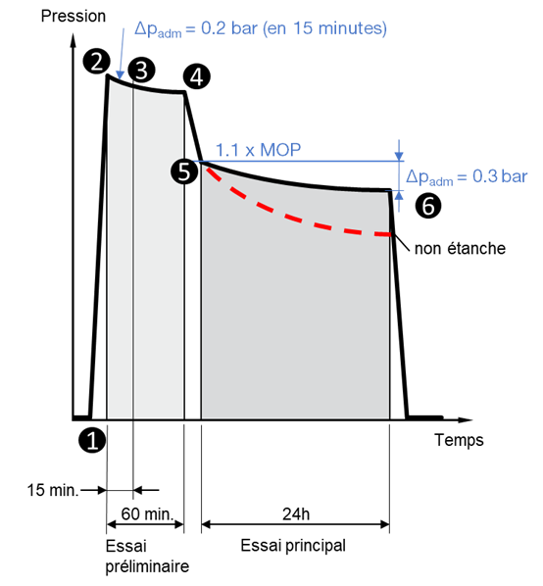
❶ | Début de la mise en pression | :
 | Heure hh:mm

❷ | Début essai préliminaire | :
 | Heure hh:mm

❷ | Pression d'essai
 | en bar

❸ | Pression après 15 min
 | en bar

❸ | Chute de pression ≤ 0.2 bar
 | [O/N]

❹ | Fin essai préliminaire | :
 | Heure hh:mm

❹ | Examen visuel
 | réalisé [O/N] ❸→❹

❺ | Début essai principal ❺→❻ | :
 | Heure hh:mm

❻ | Pression fin essai principal |  | ❻ | Essai d'étanchéité réussi?
 | en bar |  |  | Chute de pression ≤ 0.3 bar
 |  |  |  | [O/N]

5. Confirmation des résultats d'essai

 | Lieu: |  |  | Date:

 |  |  |  | Signature: représentant de
 |  |  |  | l'entreprise de tuyauterie

 | Signature: contrôleur |  |  | Signature: représentant du
 |  |  |  | maître d'ouvrage/propriétaire

